Sheet1
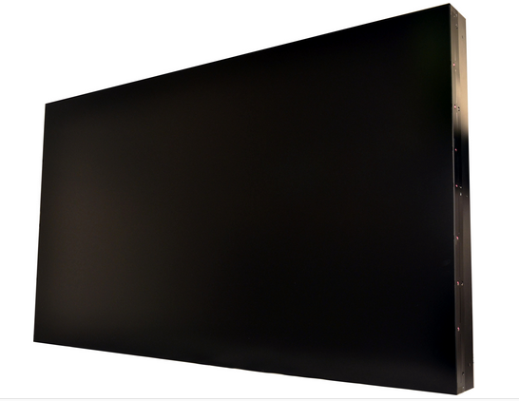
型 号 | LDU43LDC
尺寸 | 如图纸
屏幕分辨率 | 1920×1080P
激活显示面积 | 如图纸
色饱和度 | 97%
亮度 | 400 cd/㎡
背光源 | LED
对比度 | 3000：1
刷新频率 | 60Hz
显示颜色 | 10bit – 10亿色彩
观看视角 | 178度
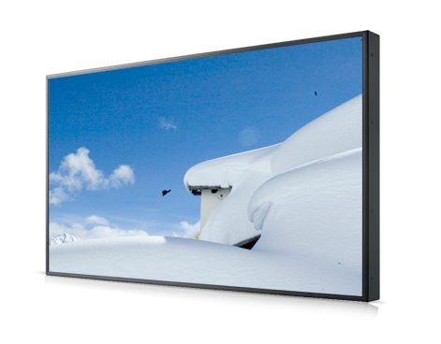
双边总拼缝 | ≤8mm
输入接口 | VIDEO, VGA，HDMI,DVI
信号格式 | NTSC、PAL、480I、576I、720I、720P、1080I、1080P
控制接口 | RJ45(RS232)
图像处理技术 | 首家独创“抗锯齿流处理技术”，可使低像素图像在全高清显示屏中清晰再 现；去隔行处理技术，消除闪烁；去交错算法，消除“锯齿”；动态插值补偿、3D动态数字降噪、3D梳状滤波、10位数字亮度及色彩增强、自动肤色校正、3D运动补偿、非线性缩放等多种国际领先处理技术；图像边框可选补偿或遮盖，全高清信号实时处理。
显示功能概述 | 智能温控及报警等功能，多信号分屏显示，整屏显示，任意组合显示
工作温度 | 0-50摄氏度
工作湿度 | 15-75%
电源 | AC220V
平均功耗 | 150W
重量 | 单片18kg，木架约10kg
安装方式 | 壁挂、嵌入式、落地机柜、吊装、电视柜等
推荐使用场所 | 安防、指挥中心、娱乐行业、企业展示、广告传媒、会展中心、厂矿、电力、水利、教育、机关单位、军队等

